INICIO
 | SERVICIO DE MANTENCION, REPARACIÓN Y LIMPIEZA INFRAESTRUCTURA MINERA MENOR

INGRESO DE INFORMACIÓN
* AL CREAR REGISTRO LUEGO DEL INGRESO DE LA INFORMACION, SE GENERERA UN CODIGO AUTOMATICO DEL REGISTRO, ADEMAS DE UNA COPIA DEL MISMO. CUANDO SE GENERA LA COPIA DEL INFORME, SE DEBE CAMBIAR EL NOMBRE DE LA HOJA POR EL CODIGO ASIGNADO AL INFORME CREADO.
GENERACION INFORME

DASHBOARD PROCESO

INFORME
 |  |  |  |  |  | CODIGO
 | Control Estado de Sistemas PM |  |  |  |  | Eq. Accidentado EQAC
 |  |  |  |  |  | SI/NO
 |  |  |  |  |  | SI

ATRAS
 | Fecha: |  |  | N° Puerta

 | Nivel: |  |  | Área

SISTEMA ESTRUCTURAL
 |  | ESTADO |  |  | ESTADO
 | HOJA IZQUIERDA |  | BOTONERA
 | HOJA DERECHA |  | BALIZA
 | PUERTA PEATONAL |  | SIRENA
 | CILINDROS |  | SOPORTE CILINDROS
 | YUGUILLO |  | PINTURA
 | MARCOS |  | CONTRA MARCO
 | VISAGRAS

SUB-SISTEMA ESTRUCTURAL
 |  | ESTADO |  |  | ESTADO
 | HORQUILLA CILINDRO |  | SELLADO DE PUERTA
 | PASADOR VISAGRA |  | GUARDERA
 | MOTOR CILINDRO |  | FALDONES

Electro-Hidraulico |  |  | Sistema de Control
1.- | Descripción Actividad |  | 1.- | D
2.- |  |  | 2.-
3.- |  |  | 3.-
4.- |  |  | 4.-
Acciones Preventivas/Correctivas
N° | Descripción Actividad |  |  |  |  | Plazo | Resp.
1.-
2.-
3.-
4.-
5.-
6.-
7.-
8.-
9.-
10.-

EVIDENCIA FOTOGRAFICA

OBSERVACIONES

INGRESO INFORMACION
ATRAS
CREAR REGISTRO
 | CONTROL ESTADO SISTEMAS PUERTAS MINA

IDENTIFICACION DEL SERVICIO |  |  |  |  |  |  |  | REGISTRO FOTOGRAFICO
CODIGO | FECHA | N° PUERTA | NIVEL | AREA | EQAC (SI-NO) |  | HORA INICIO
 |  |  |  |  |  |  | 10:00:00
BUENO (B) - REGULAR ( R) - MALO (M)
ESTADO SISTEMA ESTRUCTURAL
H. Izquierda | H. Derecha | P.Peatonal | Cilindros | Yuguillo | Marcos | Bisagras | HORA TERMINO
 |  |  |  |  |  |  | 12:00:00

Botonera | Baliza | Sirena | Sop. Cilind | Pintura | Contra marco |  | Espesor plancha
 |  |  |  |  |  |  | 2.4

ESTADO SUB-SISTEMA ESTRUCTURAL
Horquilla Cilindro |  | Pasador Bisagra |  | Motor Cilindro |  | Otro | Espesor pilar
 |  |  |  |  |  |  | 4.1

Sellado de Puertas |  | Guarderas |  | Faldones |  | Otro

SISTEMA ELECTRO HIDRAULICO
1.-
2.-
3.-
4.-
SISTEMA CONTROL |  |  |  |  |  |  |  | Acciones Preventivas/Correctivas
1.- |  |  |  |  |  |  |  | N° | Descripción Actividad | Plazo | Resp.
2.- |  |  |  |  |  |  |  | 1.- | Se realiza mantención según programa puertas VIMO |  | BUILDTEK
3.- |  |  |  |  |  |  |  | 2.- |  |  | BUILDTEK
4.- |  |  |  |  |  |  |  | 3.- | Puerta sin anomalia
 |  |  |  |  |  |  |  | 4.-
OBSERVACIONES |  |  |  |  |  |  |  | 5.-
 |  |  |  |  |  |  |  | 6.-
 |  |  |  |  |  |  |  | 7.-
 |  |  |  |  |  |  |  | 8.-
 |  |  |  |  |  |  |  | 9.-
 |  |  |  |  |  |  |  | 10.-

688
ATRAS

 | CONTROL ESTADO SISTEMAS PUERTAS MINA

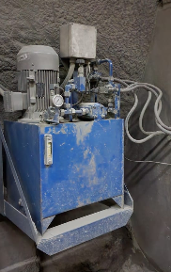
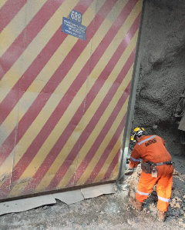
IDENTIFICACION DEL SERVICIO |  |  |  |  |  |  |  | REGISTRO FOTOGRAFICO
CODIGO | FECHA | N° PUERTA | NIVEL | AREA | EQAC (SI-NO) |  | HORA INICIO
44958688 | 2023-02-01 | 688 | SNV DR | Diablo |  | NO | 10:35:00
BUENO (B) - REGULAR ( R) - MALO (M)
ESTADO SISTEMA ESTRUCTURAL
H. Izquierda | H. Derecha | P.Peatonal | Cilindros | Yuguillo | Marcos | Bisagras | HORA TERMINO
Bueno | Bueno | Bueno | Bueno | Bueno | Bueno | Bueno | 12:20:00

Botonera | Baliza | Sirena | Sop. Cilind | Pintura | Contra marco |  | Espesor plancha
Bueno | Bueno | Bueno | Bueno | Bueno | Bueno

ESTADO SUB-SISTEMA ESTRUCTURAL
Horquilla Cilindro |  | Pasador Bisagra |  | Motor Cilindro |  | Otro | Espesor pilar
Bueno |  | Bueno |  | Bueno

Sellado de Puertas |  | Guarderas |  | Faldones |  | Otro
Bueno |  | Bueno |  | Bueno

SISTEMA ELECTRO HIDRAULICO
1.- | Sin anomalias
2.-
3.-
4.-
SISTEMA CONTROL |  |  |  |  |  |  |  | Acciones Preventivas/Correctivas
1.- |  |  |  |  |  |  |  | N° | Descripción Actividad | Plazo | Resp.
2.- |  |  |  |  |  |  |  | 1.- | se realiza mantenimiento general de puerta, limpieza de piso, estructura de portón, se prueban botoneras abrir y cerrar puerta ok. |  | MIES
3.- |  |  |  |  |  |  |  | 2.-
4.- |  |  |  |  |  |  |  | 3.-
 |  |  |  |  |  |  |  | 4.-
OBSERVACIONES |  |  |  |  |  |  |  | 5.-
 |  |  |  |  |  |  |  | 6.-
 |  |  |  |  |  |  |  | 7.-
 |  |  |  |  |  |  |  | 8.-
 |  |  |  |  |  |  |  | 9.-
 |  |  |  |  |  |  |  | 10.-

689
ATRAS

 | CONTROL ESTADO SISTEMAS PUERTAS MINA

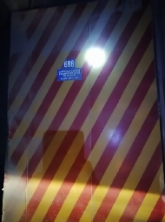
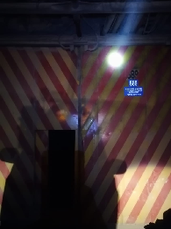
IDENTIFICACION DEL SERVICIO |  |  |  |  |  |  |  | REGISTRO FOTOGRAFICO
CODIGO | FECHA | N° PUERTA | NIVEL | AREA | EQAC (SI-NO) |  | HORA INICIO
44959689 | 2023-02-02 | 689 | SNV | Diablo |  | NO | 10:15:00
BUENO (B) - REGULAR ( R) - MALO (M)
ESTADO SISTEMA ESTRUCTURAL
H. Izquierda | H. Derecha | P.Peatonal | Cilindros | Yuguillo | Marcos | Bisagras | HORA TERMINO
Bueno | Bueno | Bueno | Bueno | Bueno | Bueno | Bueno | 11:55:00

Botonera | Baliza | Sirena | Sop. Cilind | Pintura | Contra marco |  | Espesor plancha
Bueno | Bueno | Bueno | Bueno | Bueno | Bueno

ESTADO SUB-SISTEMA ESTRUCTURAL
Horquilla Cilindro |  | Pasador Bisagra |  | Motor Cilindro |  | Otro | Espesor pilar
Bueno |  | Bueno |  | Bueno

Sellado de Puertas |  | Guarderas |  | Faldones |  | Otro
Bueno |  | Bueno |  | Bueno

SISTEMA ELECTRO HIDRAULICO
1.- | Sin anomalias
2.-
3.-
4.-
SISTEMA CONTROL |  |  |  |  |  |  |  | Acciones Preventivas/Correctivas
1.- |  |  |  |  |  |  |  | N° | Descripción Actividad | Plazo | Resp.
2.- |  |  |  |  |  |  |  | 1.- | se cambia conector recto de media de retorno, se rellena 03 litros de aceite hidráulico, se realiza pruebas de funcionamiento puerta operativa en terreno. |  | MIES
3.- |  |  |  |  |  |  |  | 2.-
4.- |  |  |  |  |  |  |  | 3.-
 |  |  |  |  |  |  |  | 4.-
OBSERVACIONES |  |  |  |  |  |  |  | 5.-
 |  |  |  |  |  |  |  | 6.-
 |  |  |  |  |  |  |  | 7.-
 |  |  |  |  |  |  |  | 8.-
 |  |  |  |  |  |  |  | 9.-
 |  |  |  |  |  |  |  | 10.-

S-532
ATRAS

 | CONTROL ESTADO SISTEMAS PUERTAS MINA

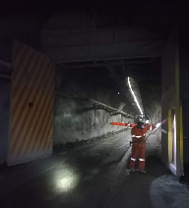
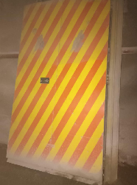
IDENTIFICACION DEL SERVICIO |  |  |  |  |  |  |  | REGISTRO FOTOGRAFICO
CODIGO | FECHA | N° PUERTA | NIVEL | AREA | EQAC (SI-NO) |  | HORA INICIO
44960S-532 | 2023-02-03 | S-532 |  | RENO |  | NO | 10:20:00
BUENO (B) - REGULAR ( R) - MALO (M)
ESTADO SISTEMA ESTRUCTURAL
H. Izquierda | H. Derecha | P.Peatonal | Cilindros | Yuguillo | Marcos | Bisagras | HORA TERMINO
Bueno | Bueno | Bueno | Bueno | Bueno | Bueno | Bueno | 12:15:00

Botonera | Baliza | Sirena | Sop. Cilind | Pintura | Contra marco |  | Espesor plancha
Bueno | Bueno | Bueno | Bueno | Bueno | Bueno

ESTADO SUB-SISTEMA ESTRUCTURAL
Horquilla Cilindro |  | Pasador Bisagra |  | Motor Cilindro |  | Otro | Espesor pilar
Bueno |  | Bueno |  | Bueno

Sellado de Puertas |  | Guarderas |  | Faldones |  | Otro
Bueno |  | Bueno |  | Bueno

SISTEMA ELECTRO HIDRAULICO
1.- | Sin anomalias
2.-
3.-
4.-
SISTEMA CONTROL |  |  |  |  |  |  |  | Acciones Preventivas/Correctivas
1.- |  |  |  |  |  |  |  | N° | Descripción Actividad | Plazo | Resp.
2.- |  |  |  |  |  |  |  | 1.- | Se realiza mantenimiento general de puerta, limpieza de piso, estructura portón, unidad hidráulica. Se prueban botoneras ok. abrir cerrar ok. |  | MIES
3.- |  |  |  |  |  |  |  | 2.-
4.- |  |  |  |  |  |  |  | 3.-
 |  |  |  |  |  |  |  | 4.-
OBSERVACIONES |  |  |  |  |  |  |  | 5.-
 |  |  |  |  |  |  |  | 6.-
 |  |  |  |  |  |  |  | 7.-
 |  |  |  |  |  |  |  | 8.-
 |  |  |  |  |  |  |  | 9.-
 |  |  |  |  |  |  |  | 10.-

S-566
ATRAS

 | CONTROL ESTADO SISTEMAS PUERTAS MINA

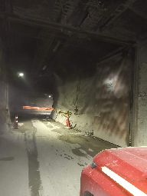
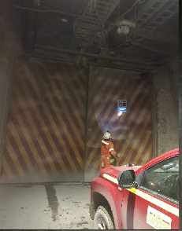
IDENTIFICACION DEL SERVICIO |  |  |  |  |  |  |  | REGISTRO FOTOGRAFICO
CODIGO | FECHA | N° PUERTA | NIVEL | AREA | EQAC (SI-NO) |  | HORA INICIO
44963S-566 | 2023-02-06 | S-566 | Diablo | Diablo |  | NO | 11:05:00
BUENO (B) - REGULAR ( R) - MALO (M)
ESTADO SISTEMA ESTRUCTURAL
H. Izquierda | H. Derecha | P.Peatonal | Cilindros | Yuguillo | Marcos | Bisagras | HORA TERMINO
Bueno | Bueno | Bueno | Bueno | Bueno | Bueno | Bueno | 12:50:00

Botonera | Baliza | Sirena | Sop. Cilind | Pintura | Contra marco |  | Espesor plancha
Bueno | Bueno | Bueno | Bueno | Bueno | Bueno

ESTADO SUB-SISTEMA ESTRUCTURAL
Horquilla Cilindro |  | Pasador Bisagra |  | Motor Cilindro |  | Otro | Espesor pilar
Bueno |  | Bueno |  | Bueno

Sellado de Puertas |  | Guarderas |  | Faldones |  | Otro
Bueno |  | Bueno |  | Bueno

SISTEMA ELECTRO HIDRAULICO
1.- | Sin anomalias
2.-
3.-
4.-
SISTEMA CONTROL |  |  |  |  |  |  |  | Acciones Preventivas/Correctivas
1.- |  |  |  |  |  |  |  | N° | Descripción Actividad | Plazo | Resp.
2.- |  |  |  |  |  |  |  | 1.- | Se realiza mantenimiento general de puerta, limpieza de piso, estructura portón, unidad hidráulica. Se prueban botoneras ok. |  | MIES
3.- |  |  |  |  |  |  |  | 2.-
4.- |  |  |  |  |  |  |  | 3.-
 |  |  |  |  |  |  |  | 4.-
OBSERVACIONES |  |  |  |  |  |  |  | 5.-
 |  |  |  |  |  |  |  | 6.-
 |  |  |  |  |  |  |  | 7.-
 |  |  |  |  |  |  |  | 8.-
 |  |  |  |  |  |  |  | 9.-
 |  |  |  |  |  |  |  | 10.-

S-571
ATRAS

 | CONTROL ESTADO SISTEMAS PUERTAS MINA

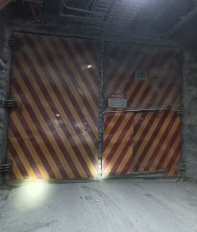
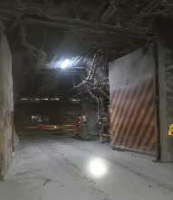
IDENTIFICACION DEL SERVICIO |  |  |  |  |  |  |  | REGISTRO FOTOGRAFICO
CODIGO | FECHA | N° PUERTA | NIVEL | AREA | EQAC (SI-NO) |  | HORA INICIO
44964S-571 | 2023-02-07 | S-571 | Diablo | Diablo |  | NO | 9:35:00
BUENO (B) - REGULAR ( R) - MALO (M)
ESTADO SISTEMA ESTRUCTURAL
H. Izquierda | H. Derecha | P.Peatonal | Cilindros | Yuguillo | Marcos | Bisagras | HORA TERMINO
Bueno | Bueno | Bueno | Bueno | Bueno | Bueno | Bueno | 11:25:00

Botonera | Baliza | Sirena | Sop. Cilind | Pintura | Contra marco |  | Espesor plancha
Bueno | Bueno | Bueno | Bueno | Bueno | Bueno

ESTADO SUB-SISTEMA ESTRUCTURAL
Horquilla Cilindro |  | Pasador Bisagra |  | Motor Cilindro |  | Otro | Espesor pilar
Bueno |  | Bueno |  | Bueno

Sellado de Puertas |  | Guarderas |  | Faldones |  | Otro
Bueno |  | Bueno |  | Bueno

SISTEMA ELECTRO HIDRAULICO
1.- | Sin anomalias
2.-
3.-
4.-
SISTEMA CONTROL |  |  |  |  |  |  |  | Acciones Preventivas/Correctivas
1.- |  |  |  |  |  |  |  | N° | Descripción Actividad | Plazo | Resp.
2.- |  |  |  |  |  |  |  | 1.- | Se realiza mantenimiento general de puerta, limpieza de piso, estructura portón, unidad hidráulica. Se prueban botoneras debiendo reparar una lado mina. abrir cerrar ok. |  | MIES
3.- |  |  |  |  |  |  |  | 2.-
4.- |  |  |  |  |  |  |  | 3.- | Sin anomalia
 |  |  |  |  |  |  |  | 4.-
OBSERVACIONES |  |  |  |  |  |  |  | 5.-
 |  |  |  |  |  |  |  | 6.-
 |  |  |  |  |  |  |  | 7.-
 |  |  |  |  |  |  |  | 8.-
 |  |  |  |  |  |  |  | 9.-
 |  |  |  |  |  |  |  | 10.-

S-572
ATRAS

 | CONTROL ESTADO SISTEMAS PUERTAS MINA

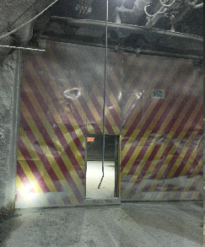
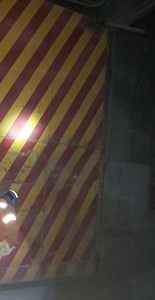
IDENTIFICACION DEL SERVICIO |  |  |  |  |  |  |  | REGISTRO FOTOGRAFICO
CODIGO | FECHA | N° PUERTA | NIVEL | AREA | EQAC (SI-NO) |  | HORA INICIO
44964S-572 | 2023-02-07 | S-572 | Diablo | Diablo |  |  | 12:30:00
BUENO (B) - REGULAR ( R) - MALO (M)
ESTADO SISTEMA ESTRUCTURAL
H. Izquierda | H. Derecha | P.Peatonal | Cilindros | Yuguillo | Marcos | Bisagras | HORA TERMINO
Bueno | Bueno | Bueno | Bueno | Bueno | Bueno | Bueno | 14:15:00

Botonera | Baliza | Sirena | Sop. Cilind | Pintura | Contra marco |  | Espesor plancha
Bueno | Bueno | Bueno | Bueno | Bueno | Bueno

ESTADO SUB-SISTEMA ESTRUCTURAL
Horquilla Cilindro |  | Pasador Bisagra |  | Motor Cilindro |  | Otro | Espesor pilar
Bueno |  | Bueno |  | Bueno

Sellado de Puertas |  | Guarderas |  | Faldones |  | Otro
Bueno |  | Bueno |  | Bueno

SISTEMA ELECTRO HIDRAULICO
1.- | sin anomalias
2.-
3.-
4.-
SISTEMA CONTROL |  |  |  |  |  |  |  | Acciones Preventivas/Correctivas
1.- |  |  |  |  |  |  |  | N° | Descripción Actividad | Plazo | Resp.
2.- |  |  |  |  |  |  |  | 1.- | Se realiza mantención según programa puertas VIMO, se prueban botoneras |  | MIES
3.- |  |  |  |  |  |  |  | 2.-
4.- |  |  |  |  |  |  |  | 3.- | Puerta sin anomalia
 |  |  |  |  |  |  |  | 4.-
OBSERVACIONES |  |  |  |  |  |  |  | 5.-
 |  |  |  |  |  |  |  | 6.-
 |  |  |  |  |  |  |  | 7.-
 |  |  |  |  |  |  |  | 8.-
 |  |  |  |  |  |  |  | 9.-
 |  |  |  |  |  |  |  | 10.-

S-543
ATRAS

 | CONTROL ESTADO SISTEMAS PUERTAS MINA

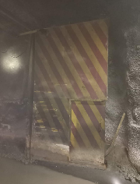
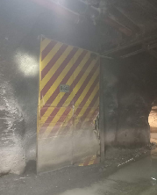
IDENTIFICACION DEL SERVICIO |  |  |  |  |  |  |  | REGISTRO FOTOGRAFICO
CODIGO | FECHA | N° PUERTA | NIVEL | AREA | EQAC (SI-NO) |  | HORA INICIO
44965S-543 | 2023-02-08 | S-543 | Sub 5 | Sub 5 |  | NO | 11:05:00
BUENO (B) - REGULAR ( R) - MALO (M)
ESTADO SISTEMA ESTRUCTURAL
H. Izquierda | H. Derecha | P.Peatonal | Cilindros | Yuguillo | Marcos | Bisagras | HORA TERMINO
Bueno | Bueno | Bueno | Bueno | Bueno | Bueno | Bueno | 12:15:00

Botonera | Baliza | Sirena | Sop. Cilind | Pintura | Contra marco |  | Espesor plancha
Bueno | Bueno | Bueno | Bueno | Bueno | Bueno

ESTADO SUB-SISTEMA ESTRUCTURAL
Horquilla Cilindro |  | Pasador Bisagra |  | Motor Cilindro |  | Otro | Espesor pilar
Bueno |  | Bueno |  | Bueno

Sellado de Puertas |  | Guarderas |  | Faldones |  | Otro
Bueno |  | Bueno |  | Bueno

SISTEMA ELECTRO HIDRAULICO
1.- | sistema hidraulico ok
2.-
3.-
4.-
SISTEMA CONTROL |  |  |  |  |  |  |  | Acciones Preventivas/Correctivas
1.- |  |  |  |  |  |  |  | N° | Descripción Actividad | Plazo | Resp.
2.- |  |  |  |  |  |  |  | 1.- | hoja se encuentran impactadas pero no impide el que puedan cerrar y abrir
3.- |  |  |  |  |  |  |  | 2.-
4.- |  |  |  |  |  |  |  | 3.-
 |  |  |  |  |  |  |  | 4.-
OBSERVACIONES |  |  |  |  |  |  |  | 5.-
 |  |  |  |  |  |  |  | 6.-
 |  |  |  |  |  |  |  | 7.-
 |  |  |  |  |  |  |  | 8.-
 |  |  |  |  |  |  |  | 9.-
 |  |  |  |  |  |  |  | 10.-

S-544
ATRAS

 | CONTROL ESTADO SISTEMAS PUERTAS MINA

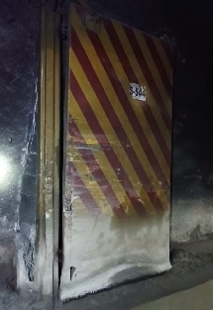
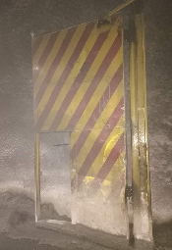
IDENTIFICACION DEL SERVICIO |  |  |  |  |  |  |  | REGISTRO FOTOGRAFICO
CODIGO | FECHA | N° PUERTA | NIVEL | AREA | EQAC (SI-NO) |  | HORA INICIO
44966S-544 | 2023-02-09 | S-544 | Sub 5 | esmeralda |  | No | 10:55:00
BUENO (B) - REGULAR ( R) - MALO (M)
ESTADO SISTEMA ESTRUCTURAL
H. Izquierda | H. Derecha | P.Peatonal | Cilindros | Yuguillo | Marcos | Bisagras | HORA TERMINO
Impactada | Impactada | Bueno | Bueno | Bueno | Bueno | Bueno | 12:20:00

Botonera | Baliza | Sirena | Sop. Cilind | Pintura | Contra marco |  | Espesor plancha
Bueno | Bueno | Bueno | Bueno | Bueno | Bueno

ESTADO SUB-SISTEMA ESTRUCTURAL
Horquilla Cilindro |  | Pasador Bisagra |  | Motor Cilindro |  | Otro | Espesor pilar
Bueno |  | Bueno |  | Bueno

Sellado de Puertas |  | Guarderas |  | Faldones |  | Otro
Bueno |  | Bueno |  | Bueno

SISTEMA ELECTRO HIDRAULICO
1.- | Sin anomalias
2.-
3.-
4.-
SISTEMA CONTROL |  |  |  |  |  |  |  | Acciones Preventivas/Correctivas
1.- |  |  |  |  |  |  |  | N° | Descripción Actividad | Plazo | Resp.
2.- |  |  |  |  |  |  |  | 1.- | Puerta se encuentra en proceso de reparación |  | MIES
3.- |  |  |  |  |  |  |  | 2.-
4.- |  |  |  |  |  |  |  | 3.- | Observaciones: Puerta con daño estructural en ambas hojas y pilares de estás.
 |  |  |  |  |  |  |  | 4.-
OBSERVACIONES |  |  |  |  |  |  |  | 5.-
 |  |  |  |  |  |  |  | 6.-
 |  |  |  |  |  |  |  | 7.-
 |  |  |  |  |  |  |  | 8.-
 |  |  |  |  |  |  |  | 9.-
 |  |  |  |  |  |  |  | 10.-

S-545
ATRAS

 | CONTROL ESTADO SISTEMAS PUERTAS MINA

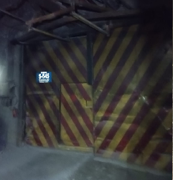
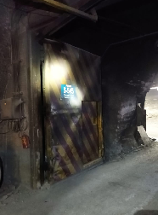
IDENTIFICACION DEL SERVICIO |  |  |  |  |  |  |  | REGISTRO FOTOGRAFICO
CODIGO | FECHA | N° PUERTA | NIVEL | AREA | EQAC (SI-NO) |  | HORA INICIO
44967S-545 | 2023-02-10 | S-545 | SUB 5 | Sub 5 |  | No | 10:35:00
BUENO (B) - REGULAR ( R) - MALO (M)
ESTADO SISTEMA ESTRUCTURAL
H. Izquierda | H. Derecha | P.Peatonal | Cilindros | Yuguillo | Marcos | Bisagras | HORA TERMINO
Impactada | Impactada | Bueno | Bueno | Bueno | Bueno | Bueno | 12:10:00

Botonera | Baliza | Sirena | Sop. Cilind | Pintura | Contra marco |  | Espesor plancha
Bueno | Bueno | Bueno | Bueno | Bueno | Bueno

ESTADO SUB-SISTEMA ESTRUCTURAL
Horquilla Cilindro |  | Pasador Bisagra |  | Motor Cilindro |  | Otro | Espesor pilar
Bueno |  | Bueno |  | Bueno

Sellado de Puertas |  | Guarderas |  | Faldones |  | Otro
Bueno |  | Bueno |  | Bueno

SISTEMA ELECTRO HIDRAULICO
1.- | sin anomalias
2.-
3.-
4.-
SISTEMA CONTROL |  |  |  |  |  |  |  | Acciones Preventivas/Correctivas
1.- |  |  |  |  |  |  |  | N° | Descripción Actividad | Plazo | Resp.
2.- |  |  |  |  |  |  |  | 1.- | Turno B puerta S-545 sub - 5 esmeralda ( salida de petrolera) VIMO se realiza reparación guía y soporte de yuguillo se corta y se solda. Se realiza pruebas de funcionamiento puerta operativa en terreno ok. |  | MIES
3.- |  |  |  |  |  |  |  | 2.-
4.- |  |  |  |  |  |  |  | 3.-
 |  |  |  |  |  |  |  | 4.-
OBSERVACIONES |  |  |  |  |  |  |  | 5.-
 |  |  |  |  |  |  |  | 6.-
 |  |  |  |  |  |  |  | 7.-
 |  |  |  |  |  |  |  | 8.-
 |  |  |  |  |  |  |  | 9.-
 |  |  |  |  |  |  |  | 10.-

S-549
ATRAS
ATRAS

 | CONTROL ESTADO SISTEMAS PUERTAS MINA

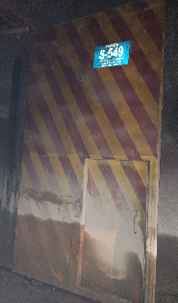
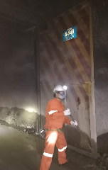
IDENTIFICACION DEL SERVICIO |  |  |  |  |  |  |  | REGISTRO FOTOGRAFICO
CODIGO | FECHA | N° PUERTA | NIVEL | AREA | EQAC (SI-NO) |  | HORA INICIO
44970S-549 | 2023-02-13 | S-549 | Sub 5 | Sub 5 |  | NO | 10:55:00
BUENO (B) - REGULAR ( R) - MALO (M)
ESTADO SISTEMA ESTRUCTURAL
H. Izquierda | H. Derecha | P.Peatonal | Cilindros | Yuguillo | Marcos | Bisagras | HORA TERMINO
Bueno | Bueno | Bueno | Bueno | Bueno | Bueno | Bueno | 12:45:00

Botonera | Baliza | Sirena | Sop. Cilind | Pintura | Contra marco |  | Espesor plancha
Bueno | Bueno | Bueno | Bueno | Bueno | Bueno

ESTADO SUB-SISTEMA ESTRUCTURAL
Horquilla Cilindro |  | Pasador Bisagra |  | Motor Cilindro |  | Otro | Espesor pilar
Bueno |  | Bueno |  | Bueno

Sellado de Puertas |  | Guarderas |  | Faldones |  | Otro
Bueno |  | Bueno |  | Bueno

SISTEMA ELECTRO HIDRAULICO
1.- | Sin anomalias
2.-
3.-
4.-
SISTEMA CONTROL |  |  |  |  |  |  |  | Acciones Preventivas/Correctivas
1.- |  |  |  |  |  |  |  | N° | Descripción Actividad | Plazo | Resp.
2.- |  |  |  |  |  |  |  | 1.- | Se realiza mantenimiento general de puerta, limpieza de piso, estructura portón, unidad hidráulica. Abrir cerrar ok. |  | MIES
3.- |  |  |  |  |  |  |  | 2.-
4.- |  |  |  |  |  |  |  | 3.-
 |  |  |  |  |  |  |  | 4.-
OBSERVACIONES |  |  |  |  |  |  |  | 5.-
 |  |  |  |  |  |  |  | 6.-
 |  |  |  |  |  |  |  | 7.-
 |  |  |  |  |  |  |  | 8.-
 |  |  |  |  |  |  |  | 9.-
 |  |  |  |  |  |  |  | 10.-

S-550
ATRAS
ATRAS

 | CONTROL ESTADO SISTEMAS PUERTAS MINA

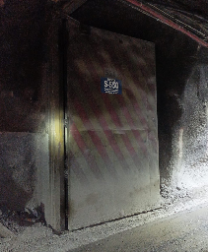
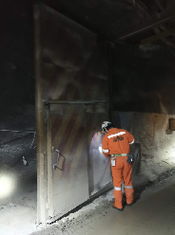
IDENTIFICACION DEL SERVICIO |  |  |  |  |  |  |  | REGISTRO FOTOGRAFICO
CODIGO | FECHA | N° PUERTA | NIVEL | AREA | EQAC (SI-NO) |  | HORA INICIO
44971S-550 | 2023-02-14 | S-550 | Sub 5 | Sub 5 |  | NO | 9:55:00
BUENO (B) - REGULAR ( R) - MALO (M)
ESTADO SISTEMA ESTRUCTURAL
H. Izquierda | H. Derecha | P.Peatonal | Cilindros | Yuguillo | Marcos | Bisagras | HORA TERMINO
Bueno | Bueno | Bueno | Bueno | Bueno | Bueno | Bueno | 11:35:00

Botonera | Baliza | Sirena | Sop. Cilind | Pintura | Contra marco |  | Espesor plancha
Bueno | Bueno | Bueno | Bueno | Bueno | Bueno

ESTADO SUB-SISTEMA ESTRUCTURAL
Horquilla Cilindro |  | Pasador Bisagra |  | Motor Cilindro |  | Otro | Espesor pilar
Bueno |  | Bueno |  | Bueno

Sellado de Puertas |  | Guarderas |  | Faldones |  | Otro
Bueno |  | Bueno |  | Bueno

SISTEMA ELECTRO HIDRAULICO
1.- | Sin anomalias
2.-
3.-
4.-
SISTEMA CONTROL |  |  |  |  |  |  |  | Acciones Preventivas/Correctivas
1.- |  |  |  |  |  |  |  | N° | Descripción Actividad | Plazo | Resp.
2.- |  |  |  |  |  |  |  | 1.- | Se realiza mantenimiento general de puerta, limpieza de piso, estructura portón, unidad hidráulica. Abrir cerrar ok. |  | MIES
3.- |  |  |  |  |  |  |  | 2.-
4.- |  |  |  |  |  |  |  | 3.-
 |  |  |  |  |  |  |  | 4.-
OBSERVACIONES |  |  |  |  |  |  |  | 5.-
 |  |  |  |  |  |  |  | 6.-
 |  |  |  |  |  |  |  | 7.-
 |  |  |  |  |  |  |  | 8.-
 |  |  |  |  |  |  |  | 9.-
 |  |  |  |  |  |  |  | 10.-

SP-526
ATRAS

 | CONTROL ESTADO SISTEMAS PUERTAS MINA

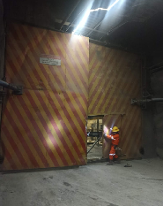
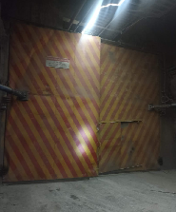
IDENTIFICACION DEL SERVICIO |  |  |  |  |  |  |  | REGISTRO FOTOGRAFICO
CODIGO | FECHA | N° PUERTA | NIVEL | AREA | EQAC (SI-NO) |  | HORA INICIO
44972SP-526 | 2023-02-15 | SP-526 | sub 5 | Pipa |  | NO | 10:45:00
BUENO (B) - REGULAR ( R) - MALO (M)
ESTADO SISTEMA ESTRUCTURAL
H. Izquierda | H. Derecha | P.Peatonal | Cilindros | Yuguillo | Marcos | Bisagras | HORA TERMINO
Bueno | Bueno | Bueno | Bueno | Bueno | Bueno | Bueno | 12:30:00

Botonera | Baliza | Sirena | Sop. Cilind | Pintura | Contra marco |  | Espesor plancha
Bueno | Bueno | Bueno | Bueno | Bueno | Bueno

ESTADO SUB-SISTEMA ESTRUCTURAL
Horquilla Cilindro |  | Pasador Bisagra |  | Motor Cilindro |  | Otro | Espesor pilar
Bueno |  | Bueno |  | Bueno

Sellado de Puertas |  | Guarderas |  | Faldones |  | Otro
Bueno |  | Bueno |  | Bueno

SISTEMA ELECTRO HIDRAULICO
1.- | Sin anomalias
2.-
3.-
4.-
SISTEMA CONTROL |  |  |  |  |  |  |  | Acciones Preventivas/Correctivas
1.- |  |  |  |  |  |  |  | N° | Descripción Actividad | Plazo | Resp.
2.- |  |  |  |  |  |  |  | 1.- | Se realiza mantenimiento general de puerta, limpieza de piso, estructura portón, unidad hidráulica. Se prueban botoneras. |  | Mies
3.- |  |  |  |  |  |  |  | 2.-
4.- |  |  |  |  |  |  |  | 3.-
 |  |  |  |  |  |  |  | 4.- | Observaciones: hoja izquierda hacia taller con torcedura de estructura en pilar inferior. No influye el funcionamiento
OBSERVACIONES |  |  |  |  |  |  |  | 5.-
 |  |  |  |  |  |  |  | 6.-
 |  |  |  |  |  |  |  | 7.-
 |  |  |  |  |  |  |  | 8.-
 |  |  |  |  |  |  |  | 9.-
 |  |  |  |  |  |  |  | 10.-

SP-527
ATRAS

 | CONTROL ESTADO SISTEMAS PUERTAS MINA

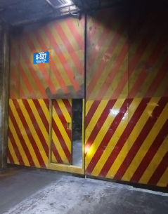
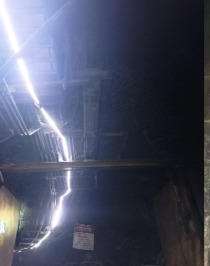
IDENTIFICACION DEL SERVICIO |  |  |  |  |  |  |  | REGISTRO FOTOGRAFICO
CODIGO | FECHA | N° PUERTA | NIVEL | AREA | EQAC (SI-NO) |  | HORA INICIO
44973SP-527 | 2023-02-16 | SP-527 | Sub 5 | Pipa |  | No | 10:35:00
BUENO (B) - REGULAR ( R) - MALO (M)
ESTADO SISTEMA ESTRUCTURAL
H. Izquierda | H. Derecha | P.Peatonal | Cilindros | Yuguillo | Marcos | Bisagras | HORA TERMINO
Bueno | Bueno | Bueno | Bueno | Bueno | Bueno | Bueno | 12:10:00

Botonera | Baliza | Sirena | Sop. Cilind | Pintura | Contra marco |  | Espesor plancha
Bueno | Bueno | Bueno | Bueno | Bueno | Bueno

ESTADO SUB-SISTEMA ESTRUCTURAL
Horquilla Cilindro |  | Pasador Bisagra |  | Motor Cilindro |  | Otro | Espesor pilar
Bueno |  | Bueno |  | Bueno

Sellado de Puertas |  | Guarderas |  | Faldones |  | Otro
Bueno |  | Bueno |  | Bueno

SISTEMA ELECTRO HIDRAULICO
1.- | Sin anomalias
2.-
3.-
4.-
SISTEMA CONTROL |  |  |  |  |  |  |  | Acciones Preventivas/Correctivas
1.- |  |  |  |  |  |  |  | N° | Descripción Actividad | Plazo | Resp.
2.- |  |  |  |  |  |  |  | 1.- | Se realiza mantenimiento general de puerta, limpieza de piso, estructura portón, unidad hidráulica. Se prueban botoneras. Abrir cerrar OK |  | Mies
3.- |  |  |  |  |  |  |  | 2.-
4.- |  |  |  |  |  |  |  | 3.-
 |  |  |  |  |  |  |  | 4.-
OBSERVACIONES |  |  |  |  |  |  |  | 5.-
 |  |  |  |  |  |  |  | 6.-
 |  |  |  |  |  |  |  | 7.-
 |  |  |  |  |  |  |  | 8.-
 |  |  |  |  |  |  |  | 9.-
 |  |  |  |  |  |  |  | 10.-

725
ATRAS

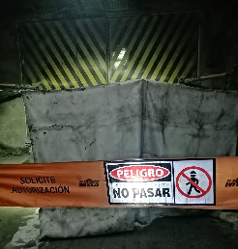
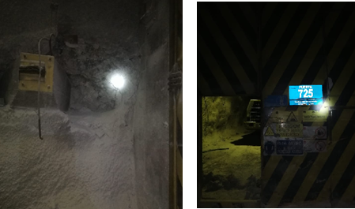
IDENTIFICACION DEL SERVICIO |  |  |  |  |  |  |  | REGISTRO FOTOGRAFICO
CODIGO | FECHA | N° PUERTA | NIVEL | AREA | EQAC (SI-NO) |  | HORA INICIO
44974725 | 2023-02-17 | 725 | tte 7 | RENO |  | NO | 10:25:00
BUENO (B) - REGULAR ( R) - MALO (M)
ESTADO SISTEMA ESTRUCTURAL
H. Izquierda | H. Derecha | P.Peatonal | Cilindros | Yuguillo | Marcos | Bisagras | HORA TERMINO
Bueno | Bueno | Bueno | Bueno | Bueno | Bueno | Bueno | 11:35:00

Botonera | Baliza | Sirena | Sop. Cilind | Pintura | Contra marco |  | Espesor plancha
Malo | malo | malo | Bueno | Bueno | Bueno

ESTADO SUB-SISTEMA ESTRUCTURAL
Horquilla Cilindro |  | Pasador Bisagra |  | Motor Cilindro |  | Otro | Espesor pilar
Bueno |  | Bueno |  | Sin motor

Sellado de Puertas |  | Guarderas |  | Faldones |  | Otro
Bueno |  | Bueno |  | Bueno

SISTEMA ELECTRO HIDRAULICO
1.- | Sin sistema
2.-
3.-
4.-
SISTEMA CONTROL |  |  |  |  |  |  |  | Acciones Preventivas/Correctivas
1.- |  |  |  |  |  |  |  | N° | Descripción Actividad | Plazo | Resp.
2.- |  |  |  |  |  |  |  | 1.- | faltan 02 cilindros, faltan botoneras, falta pilar de puerta peatonal, falta aceite a unidad hidráulica, y reparación de hoja ( sector orquilla de cilindro) puerta no operativa
3.- |  |  |  |  |  |  |  | 2.-
4.- |  |  |  |  |  |  |  | 3.- | Faltan componentes electricos
 |  |  |  |  |  |  |  | 4.-
OBSERVACIONES |  |  |  |  |  |  |  | 5.-
 |  |  |  |  |  |  |  | 6.-
 |  |  |  |  |  |  |  | 7.-
 |  |  |  |  |  |  |  | 8.-
 |  |  |  |  |  |  |  | 9.-
 |  |  |  |  |  |  |  | 10.-

S-640
ATRAS

 | CONTROL ESTADO SISTEMAS PUERTAS MINA

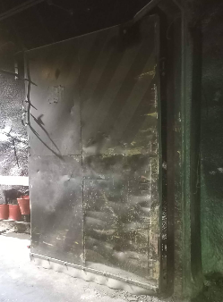
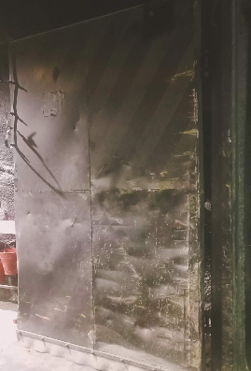
IDENTIFICACION DEL SERVICIO |  |  |  |  |  |  |  | REGISTRO FOTOGRAFICO
CODIGO | FECHA | N° PUERTA | NIVEL | AREA | EQAC (SI-NO) |  | HORA INICIO
44977S-640 | 2023-02-20 | S-640 | Sub 6 | Reno |  |  | 11:05:00
BUENO (B) - REGULAR ( R) - MALO (M)
ESTADO SISTEMA ESTRUCTURAL
H. Izquierda | H. Derecha | P.Peatonal | Cilindros | Yuguillo | Marcos | Bisagras | HORA TERMINO
Bueno | Bueno | Bueno | Bueno | Bueno | Bueno | Bueno | 12:55:00

Botonera | Baliza | Sirena | Sop. Cilind | Pintura | Contra marco |  | Espesor plancha
Bueno | Bueno | Bueno | Bueno | Bueno | Bueno

ESTADO SUB-SISTEMA ESTRUCTURAL
Horquilla Cilindro |  | Pasador Bisagra |  | Motor Cilindro |  | Otro | Espesor pilar
Bueno |  | Bueno |  | Bueno

Sellado de Puertas |  | Guarderas |  | Faldones |  | Otro
Bueno |  | Bueno |  | Bueno

SISTEMA ELECTRO HIDRAULICO
1.- | sin anomalias
2.-
3.-
4.-
SISTEMA CONTROL |  |  |  |  |  |  |  | Acciones Preventivas/Correctivas
1.- |  |  |  |  |  |  |  | N° | Descripción Actividad | Plazo | Resp.
2.- |  |  |  |  |  |  |  | 1.- | Hojas impactadas, puerta F/S |  | Mies
3.- |  |  |  |  |  |  |  | 2.-
4.- |  |  |  |  |  |  |  | 3.-
 |  |  |  |  |  |  |  | 4.-
OBSERVACIONES |  |  |  |  |  |  |  | 5.-
 |  |  |  |  |  |  |  | 6.-
 |  |  |  |  |  |  |  | 7.-
 |  |  |  |  |  |  |  | 8.-
 |  |  |  |  |  |  |  | 9.-
 |  |  |  |  |  |  |  | 10.-

S-641
ATRAS

 | CONTROL ESTADO SISTEMAS PUERTAS MINA

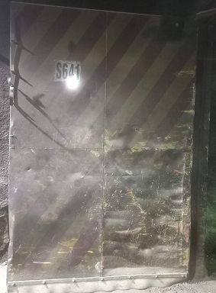
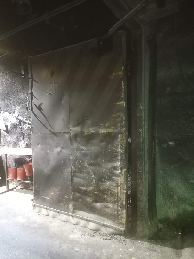
IDENTIFICACION DEL SERVICIO |  |  |  |  |  |  |  | REGISTRO FOTOGRAFICO
CODIGO | FECHA | N° PUERTA | NIVEL | AREA | EQAC (SI-NO) |  | HORA INICIO
44978S-641 | 2023-02-21 | S-641 | Sub 6 | RENO |  | No | 10:05:00
BUENO (B) - REGULAR ( R) - MALO (M)
ESTADO SISTEMA ESTRUCTURAL
H. Izquierda | H. Derecha | P.Peatonal | Cilindros | Yuguillo | Marcos | Bisagras | HORA TERMINO
Bueno | Bueno | Bueno | Bueno | Bueno | Bueno | Bueno | 11:35:00

Botonera | Baliza | Sirena | Sop. Cilind | Pintura | Contra marco |  | Espesor plancha
Bueno | Bueno | Bueno | Bueno | Bueno | Bueno

ESTADO SUB-SISTEMA ESTRUCTURAL
Horquilla Cilindro |  | Pasador Bisagra |  | Motor Cilindro |  | Otro | Espesor pilar
Bueno |  | Bueno |  | Bueno

Sellado de Puertas |  | Guarderas |  | Faldones |  | Otro
Bueno |  | Bueno |  | Bueno

SISTEMA ELECTRO HIDRAULICO
1.- | sin anomalias
2.-
3.-
4.-
SISTEMA CONTROL |  |  |  |  |  |  |  | Acciones Preventivas/Correctivas
1.- |  |  |  |  |  |  |  | N° | Descripción Actividad | Plazo | Resp.
2.- |  |  |  |  |  |  |  | 1.- | Se realiza mantenimiento general de puerta, limpieza de piso, estructura portón, unidad hidráulica. Se prueban botoneras.
3.- |  |  |  |  |  |  |  | 2.-
4.- |  |  |  |  |  |  |  | 3.- | Abrir y cerrar operativo. Observaciones: daños estructural en marco de hoja derecha lado salida petrolera
 |  |  |  |  |  |  |  | 4.-
OBSERVACIONES |  |  |  |  |  |  |  | 5.-
 |  |  |  |  |  |  |  | 6.-
 |  |  |  |  |  |  |  | 7.-
 |  |  |  |  |  |  |  | 8.-
 |  |  |  |  |  |  |  | 9.-
 |  |  |  |  |  |  |  | 10.-

S-527
ATRAS

 | CONTROL ESTADO SISTEMAS PUERTAS MINA

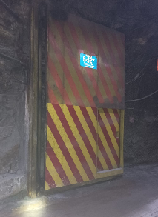
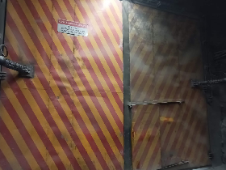
IDENTIFICACION DEL SERVICIO |  |  |  |  |  |  |  | REGISTRO FOTOGRAFICO
CODIGO | FECHA | N° PUERTA | NIVEL | AREA | EQAC (SI-NO) |  | HORA INICIO
44979S-527 | 2023-02-22 | S-527 |  | RENO |  | NO | 10:25:00
BUENO (B) - REGULAR ( R) - MALO (M)
ESTADO SISTEMA ESTRUCTURAL
H. Izquierda | H. Derecha | P.Peatonal | Cilindros | Yuguillo | Marcos | Bisagras | HORA TERMINO
Bueno | Bueno | Bueno | Bueno | Bueno | Bueno | Bueno | 12:10:00

Botonera | Baliza | Sirena | Sop. Cilind | Pintura | Contra marco |  | Espesor plancha
Bueno | Bueno | Bueno | Bueno | Bueno | Bueno

ESTADO SUB-SISTEMA ESTRUCTURAL
Horquilla Cilindro |  | Pasador Bisagra |  | Motor Cilindro |  | Otro | Espesor pilar
Bueno |  | Bueno |  | Bueno

Sellado de Puertas |  | Guarderas |  | Faldones |  | Otro
Bueno |  | Bueno |  | Bueno

SISTEMA ELECTRO HIDRAULICO
1.- | Sin anomalias
2.-
3.-
4.-
SISTEMA CONTROL |  |  |  |  |  |  |  | Acciones Preventivas/Correctivas
1.- |  |  |  |  |  |  |  | N° | Descripción Actividad | Plazo | Resp.
2.- |  |  |  |  |  |  |  | 1.- | Se realiza mantenimiento general de puerta, limpieza de piso, estructura portón, unidad hidráulica. Abrir cerrar ok. |  | MIES
3.- |  |  |  |  |  |  |  | 2.-
4.- |  |  |  |  |  |  |  | 3.-
 |  |  |  |  |  |  |  | 4.-
OBSERVACIONES |  |  |  |  |  |  |  | 5.-
 |  |  |  |  |  |  |  | 6.-
 |  |  |  |  |  |  |  | 7.-
 |  |  |  |  |  |  |  | 8.-
 |  |  |  |  |  |  |  | 9.-
 |  |  |  |  |  |  |  | 10.-

S-528
ATRAS

 | CONTROL ESTADO SISTEMAS PUERTAS MINA

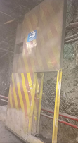
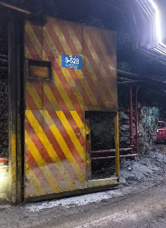
IDENTIFICACION DEL SERVICIO |  |  |  |  |  |  |  | REGISTRO FOTOGRAFICO
CODIGO | FECHA | N° PUERTA | NIVEL | AREA | EQAC (SI-NO) |  | HORA INICIO
44980S-528 | 2023-02-23 | S-528 |  | RENO |  | NO | 10:15:00
BUENO (B) - REGULAR ( R) - MALO (M)
ESTADO SISTEMA ESTRUCTURAL
H. Izquierda | H. Derecha | P.Peatonal | Cilindros | Yuguillo | Marcos | Bisagras | HORA TERMINO
Bueno | Bueno | Bueno | Bueno | Bueno | Bueno | Bueno | 11:55:00

Botonera | Baliza | Sirena | Sop. Cilind | Pintura | Contra marco |  | Espesor plancha
Bueno | Bueno | Bueno | Bueno | Bueno | Bueno

ESTADO SUB-SISTEMA ESTRUCTURAL
Horquilla Cilindro |  | Pasador Bisagra |  | Motor Cilindro |  | Otro | Espesor pilar
Bueno |  | Bueno |  | Bueno

Sellado de Puertas |  | Guarderas |  | Faldones |  | Otro
Bueno |  | Bueno |  | Bueno

SISTEMA ELECTRO HIDRAULICO
1.- | Sin cilindro
2.-
3.-
4.-
SISTEMA CONTROL |  |  |  |  |  |  |  | Acciones Preventivas/Correctivas
1.- |  |  |  |  |  |  |  | N° | Descripción Actividad | Plazo | Resp.
2.- |  |  |  |  |  |  |  | 1.- | Se realiza mantenimiento general de puerta, limpieza de piso, estructura portón, unidad hidráulica. Abrir cerrar ok. |  | MIES
3.- |  |  |  |  |  |  |  | 2.-
4.- |  |  |  |  |  |  |  | 3.-
 |  |  |  |  |  |  |  | 4.-
OBSERVACIONES |  |  |  |  |  |  |  | 5.-
 |  |  |  |  |  |  |  | 6.-
 |  |  |  |  |  |  |  | 7.-
 |  |  |  |  |  |  |  | 8.-
 |  |  |  |  |  |  |  | 9.-
 |  |  |  |  |  |  |  | 10.-

